Tabelle1
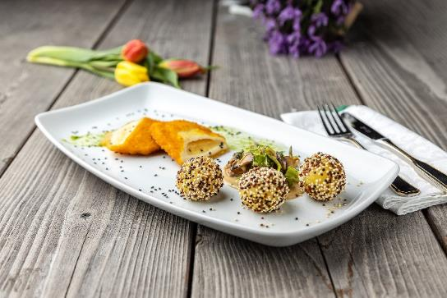
Gefüllte Goudatasche auf Waldpilz-Lauchgemüse mit gebratenen Bio-Knödelinos®
Rezeptur / Vor- u. Nachkalkulation

Anzahl Portionen | 10 |  | Graue Felder können bearbeitet werden!

Artikel | Menge pro Port. in kg/l | Menge pro Anzahl Port. | Preis je kg/l/Stk. | Betrag gesamt | Verbrauch tatsächlich | Betrag tatsächlich
Burgis Bio-Knödelinos® | 0.075 | 0.750 |  | - € |  | - €
Valess Vegetarische Schnitzel mit Gouda | 0.125 | 1.250 |  | - € |  | - €
Schalotten | 0.020 | 0.200 |  | - € |  | - €
Waldpilze | 0.100 | 1.000 |  | - € |  | - €
Lauch | 0.500 | 5.000 |  | - € |  | - € | ZUBEREITUNG
Sahne | 0.050 | 0.500 |  | - € |  | - €
bunter Sesam-Mix | 0.002 | 0.020 |  | - € |  | - € | Die Schalotten fein würfeln und in etwas Butter andünsten. Die Waldpilze zugeben und mit dünsten. Den Lauch in feine Rauten schneiden und zu den Pilzen geben. Mit Sahne ablöschen, auf die gewünschte Konsistenz einreduzieren lassen und mit Salz, Pfeffer und Muskat würzen. Die Vegetarischen Schnitzel in etwas Öl goldgelb ausbacken. Die Burgis Bio-Knödelinos® nach Anleitung kochen und im Sesam-Mix wälzen. Das Waldpilz- Lauchgemüse auf einem Teller anrichten. Die Goudatasche schräg anschneiden und neben das Gemüse legen, die Burgis Bio-Knödelinos® anlegen und mit frischer Petersilie garnieren.
Petersilie frisch | 0.005 | 0.050 |  | - € |  | - €
 |  | 0.000 |  | - € |  | - €
 |  | 0.000 |  | - € |  | - €
 |  | 0.000 |  | - € |  | - €
 |  | 0.000 |  | - € |  | - €
 |  | 0.000 |  | - € |  | - €
 |  | 0.000 |  | - € |  | - €
 |  | 0.000 |  | - € |  | - €
 |  | 0.000 |  | - € |  | - €
 |  | 0.000 |  | - € |  | - €
Gewürze | 0.002 | 0.020 |  | - € |  | - €
Salz, Pfeffer, Muskat | 0.000 | 0.000 |  | - € |  | - €
Öl, Butter, Divers | 0.010 | 0.100 |  | - € |  | - €
Betrag gesamt |  |  |  | - €
Betrag tatsächlich gesamt |  |  |  |  |  | - €
WE. Pro Pers. Kalkuliert |  |  |  | - €
plus Sicherheit in % | 6 |  |  | - €
WE.pro Pers. Gesamt |  |  |  | - €
WE.pro Pers. Tatsächlich |  |  |  |  |  | - €
plus Aufschlag in % | 320 | - € |  | - € | WE. In % | #DIV/0!
plus MwSt. in % | 19 | - € |  | - €
Verkaufspreis

